振込方法
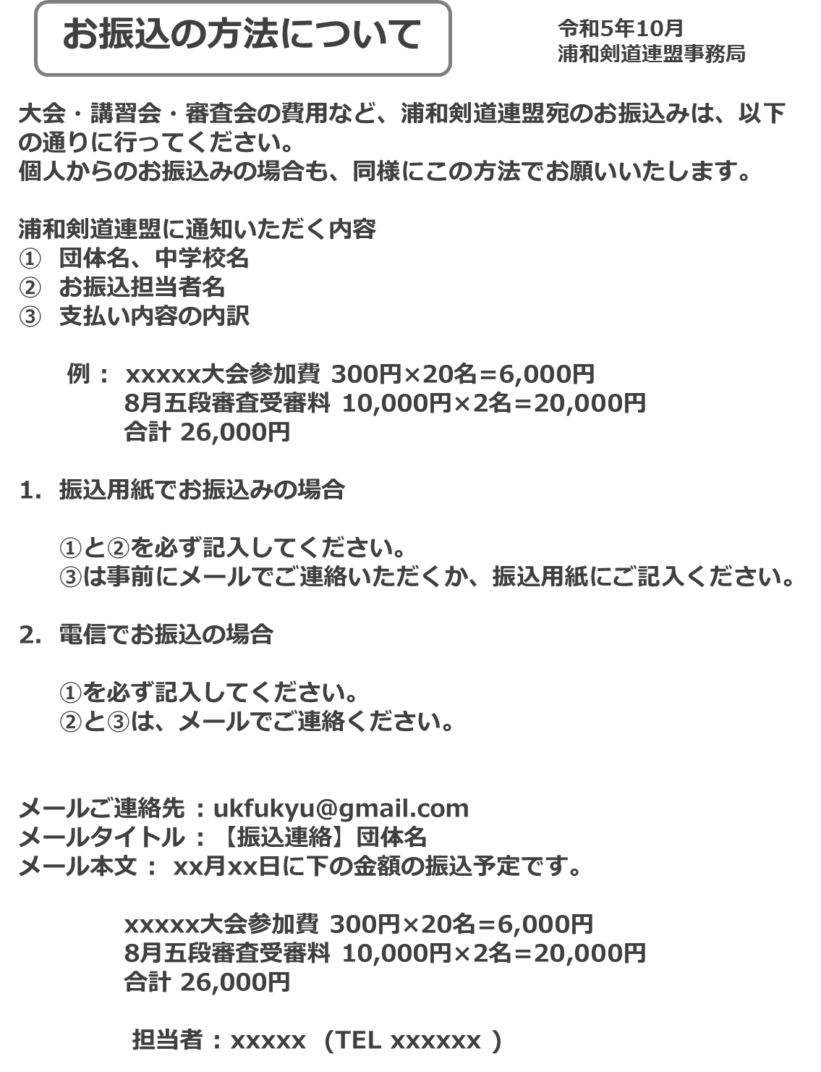

記入例
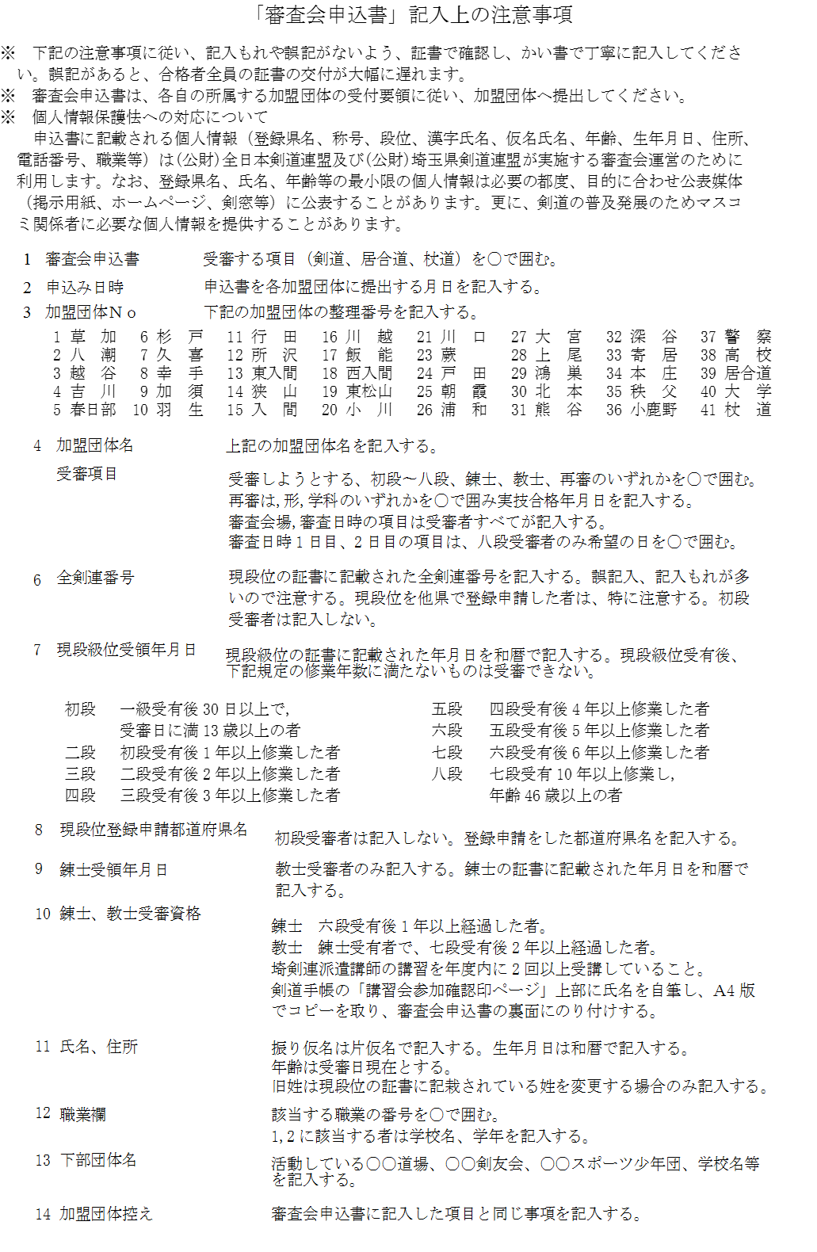
個票記入方法
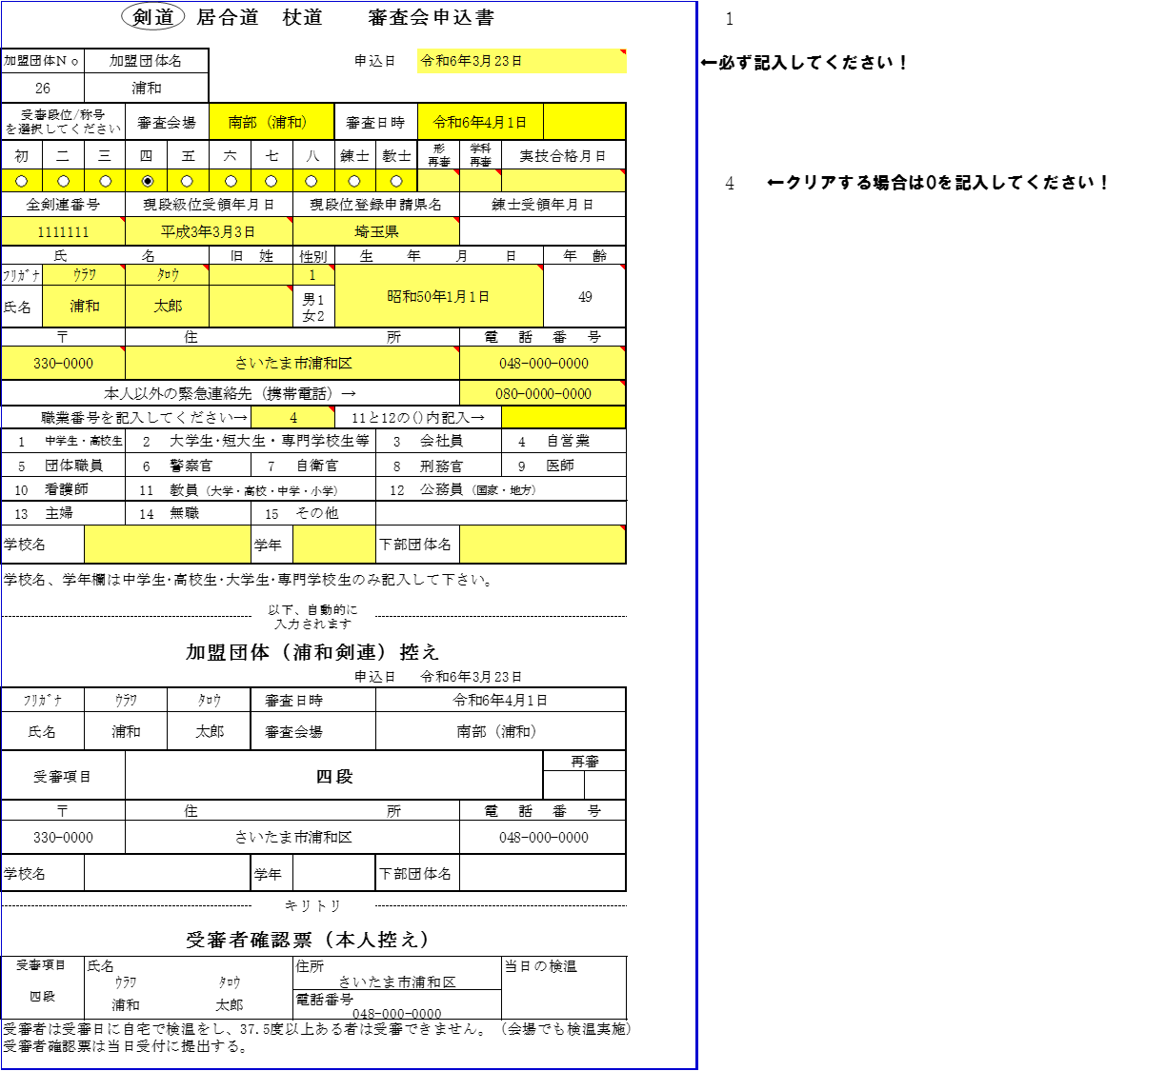

記入方法
シートの黄色部分を入力、選択します。
1.一番上の申込日を入力してください。
受審段位は選択です。クリアする場合は表の右に0を上書きしてください。
2. 形または学科の再審査の場合は、〇を選択し、実技合格した日付を入力してください。
3. 二段以上を受審の場合は全剣連番号が必須です。現段位(初段受審者は一級取得日を記入して下さい。
4. 生年月日を入力し、年齢は審査日の年錬が自動計算されるので入力しないでください。
5. 「本人以外の緊急連絡先」は必ず記入してください。
6. 該当する職業番号を入力してください。12と13の場合は()内の該当する項目を記入してください。
7.中学生、高校生、大学生、専門学校生は学校名を記入してください。
下部団体名に、所属する団体または学校名を記入してください。
7. 受審者確認票は本人控えとして保管し、当日、検温結果を記入し提出してください。

